alennukset
 | Vakion käyttäminen kaavassa

 | Siis suora viittaus eli absoluuttinen viittaus eli dollarointi $ eli F4 kaavan kopioinnissa
Miten dollaroidaan?
Milloin pitää $$ dollaroida?
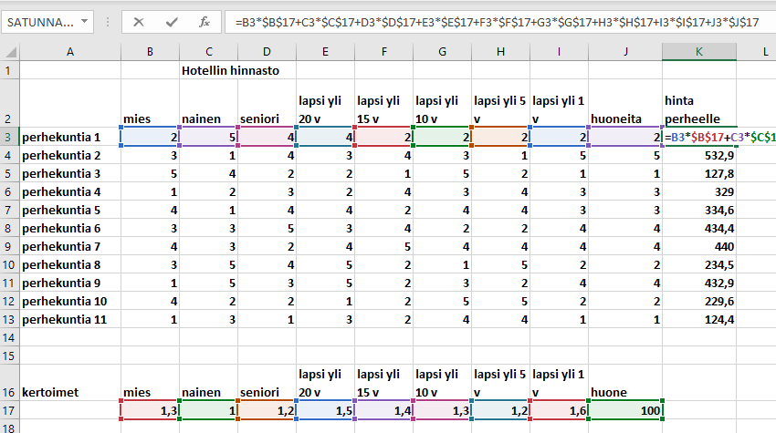

Ei dollarointia:
Solut, jotka kaava hakee omalta riviltään.

Ei dollaroida
< Kaava- solu
1 | Tee kaava ja hyväksy se
2 | Laita kaavasolu aktiiviseksi
3 | Kaavarivillä klikkaa kursori merkattavaan koordinaattiin

 | Kursorin oikea sijainti
 | Kursori voi siis olla kolmessa paikassa

Dollarointi:
Kaikki solut, jotka kaava hakee jostain muualta.
4 | Näpäytä Funktionäppäintä F4 yksi kerta
 |  |  |  |  |  |  | 0

 | Kaavarivillä näkyy nyt 2 dollarimerkiä:

5 | Hyväksy kaavamuutos painamalla enter
Dollaroidaan:

Milloin pitää $$ dollaroida?

Mitä tapahtuu kun kopioidaan kaava Excelissä?
On vain kaksi (2) vaihtoehtoa, mistä soluista kopioitu kaava hakee tiedon laskentaan.
ALKU- oletus:
Kopioitu kaava hakee tiedon samalta matkalta kuin alkuperäinen kaava
Vaihtoehto 2:
Kopioitu kaava hakee tiedon jostain täsmällisestä solusta
Tällöin kaavassa olevaan soluun on laitettu $-merkit, kuten $N$7
 | Laske alennusmäärä ja myyntihinta ensimmäiselle riville (kirjat), tee tarvittavat dollaroinnit, ja kopioi loput
Alennus- määrä:
lähtöhinta kertaa alennus- prosentti
Myyntihinta:
lähtöhinta miinus alennus- määrä
Alennus pro-sentti | 10%

Dollarointi:
Kun yksi lukusolu vaikuttaa koko sarakkeen kaikkiin soluihin, tuo kyseinen lukusolu pitää dollaroida

EI dollarointia:
Kaikki solut, jotka kaava hakee omalta riviltään.
 |  | =C41*C35 |  | =C41-E41
Tuote | Lähtö-hinta | Alennus määrä |  | Myyntihinta
kirjat | 50 | 5 | O I K E I N !!! | 45 | O I K E I N !!!
cd | 60 | tähän | ◄ kokeile | tähän | ◄ kokeile
tietokone | 70 | tähän | ◄ kokeile | tähän | ◄ kokeile
kynä | 80 | tähän | ◄ kokeile | tähän | ◄ kokeile
paperi | 90 | tähän | ◄ kokeile | tähän | ◄ kokeile
tuoli | 100 | tähän | ◄ kokeile | tähän | ◄ kokeile
pöytä | 110 | tähän | ◄ kokeile | tähän | ◄ kokeile
jakkara | 120 | tähän | ◄ kokeile | tähän | ◄ kokeile
sivellin | 130 | tähän | ◄ kokeile | tähän | ◄ kokeile | tähän
 |  |  |  |  |  | ◄ kokeile
 |  |  |  |  |  | O I K E I N !!!
 |  |  |  |  |  | Hupsis hei

alennukset (3)
 | Vakion käyttäminen kaavassa

 | Siis suora viittaus eli absoluuttinen viittaus eli dollarointi $ eli F4 kaavan kopioinnissa
Miten dollaroidaan?
Milloin pitää $$ dollaroida?

Ei dollarointia:
Solut, jotka kaava hakee omalta riviltään.

Ei dollaroida
< Kaava- solu
1 | Tee kaava ja hyväksy se
2 | Laita kaavasolu aktiiviseksi
3 | Kaavarivillä klikkaa kursori merkattavaan koordinaattiin

 | Kursorin oikea sijainti
 | Kursori voi siis olla kolmessa paikassa

Dollarointi:
Kaikki solut, jotka kaava hakee jostain muualta.
4 | Näpäytä / valitse Funktionäppäintä F4
 |  |  |  |  |  |  | 0
 | Kaavarivillä näkyy nyt 2 dollarimerkiä:

5 | Hyväksy kaavamuutos painamalla enter

Dollaroidaan:

Milloin pitää $$ dollaroida?

 | Laske alennusmäärä ja myyntihinta ensimmäiselle riville (kirjat), tee tarvittavat dollaroinnit, ja kopioi loput

Alennus pro-sentti | 10%
Myyntihinta:
lähtöhinta miinus alennus- määrä
Dollarointi:
Kun yksi lukusolu vaikuttaa koko sarakkeen kaikkiin soluihin, tuo kyseinen lukusolu pitää dollaroida

EI dollarointia:
Kaikki solut, jotka kaava hakee omalta riviltään.
Tuote | Lähtö-hinta | Alennus määrä |  | Myyntihinta
kirjat | 50 | 5 | O I K E I N !!! | tähän | ◄ kokeile
cd | 60 | tähän | ◄ kokeile | tähän | ◄ kokeile
tietokone | 70 | tähän | ◄ kokeile | tähän | ◄ kokeile
kynä | 80 | tähän | ◄ kokeile | tähän | ◄ kokeile
paperi | 90 | tähän | ◄ kokeile | tähän | ◄ kokeile
tuoli | 100 | tähän | ◄ kokeile | tähän | ◄ kokeile
pöytä | 110 | tähän | ◄ kokeile | tähän | ◄ kokeile
jakkara | 120 | tähän | ◄ kokeile | tähän | ◄ kokeile
Alennus- määrä:
lähtöhinta kertaa alennus- prosentti
sivellin | 130 | tähän | ◄ kokeile | tähän | ◄ kokeile | tähän
 |  |  |  |  |  | ◄ kokeile
 |  |  |  |  |  | O I K E I N !!!
 |  |  |  |  |  | Hupsis hei

